회원가입
회원가입 (IT_PTO_01_01)

작성자 | 작성일 | 수행자 | 수행일
김은별 | 2025.05.02 | 유보현 | 250520

테스트 대상 상세 (시나리오별 세부단계)
회원가입 > 약관동의, 정보입력 > 가입완료(카카오 알림확인) > 메인으로 이동
테스트 시나리오 목적 :
팬타온 회원가입
가정 및 필요사항 :

시나리오 항목 CODE | 시나리오 화면경로 및 페이지 | 테스트 항목 | 테스트 사전 정보 및 입력 | 테스트 케이스 기대결과 | 실제결과 | 구분 또는 실패 여부 | PTCE | 수정사항 | 조치자 | 조치사항 | PTCE 2차 | 수정사항
IT_PTO_01_01_01 | 팬타온 메인 > 회원가입 | 회원가입 | • 기본회원 동의, 개인정보 활용 동의 | • 동의 체크 후 [다음] 클릭하여 정보입력 화면 이동 | • OK |  | N | 메인 상단 로고 깨짐현상 확인 CI 개선 확인 완료 | 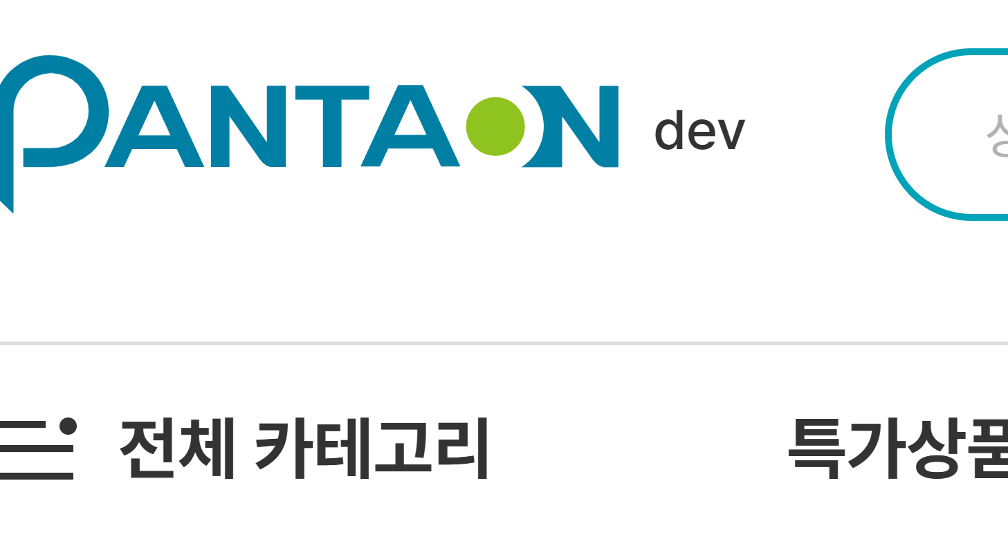 이의진 | 화질 개선 처리 진행했습니다. | Y
IT_PTO_01_01_02 |  | 회원정보 입력 | • 회원정보 입력 | • 회원 정보 확인 - 아이디 중복체크 - 회원 정보 입력 • 가입 완료 | • OK • OK |  | Y | 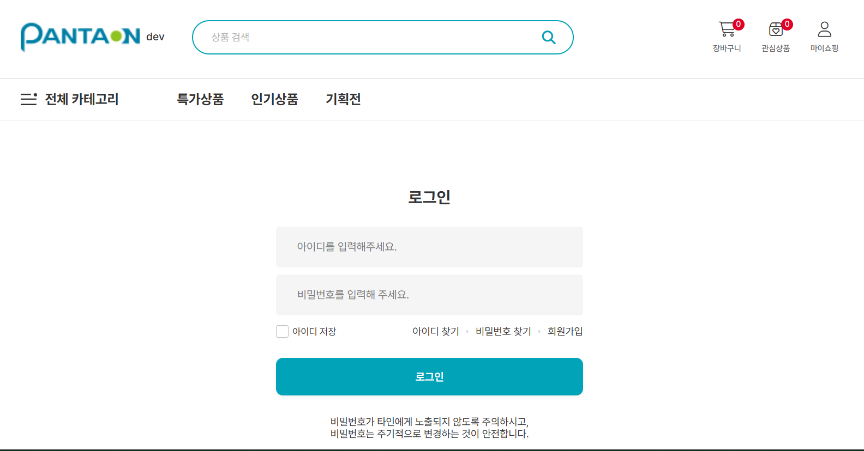 |  |  | Y

구매자 등록
구매자 등록 (IT_PTO_01_02)

작성자 | 작성일 | 수행자 | 수행일
김은별 | 2025.05.02 | 유보현 | 250520

테스트 대상 상세 (시나리오별 세부단계)
팬타온_구매자 > 사용자등록 > 등록한 ID/PW로 로그인 여부 확인
테스트 시나리오 목적 :
팬타온 사용자 확인
가정 및 필요사항 :

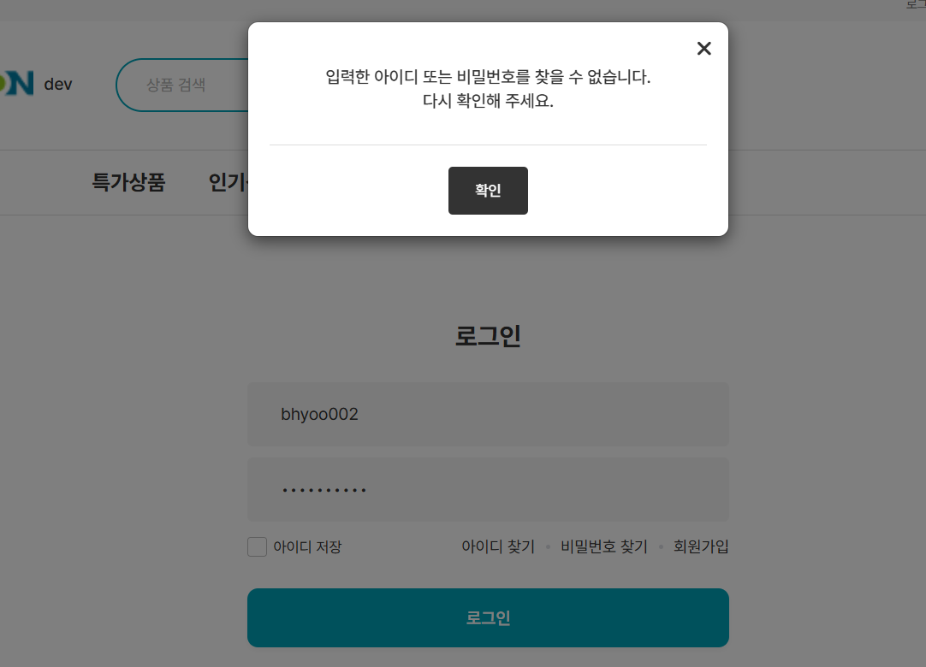
시나리오 항목 CODE | 시나리오 화면경로 및 페이지 | 테스트 항목 | 테스트 사전 정보 및 입력 | 테스트 케이스 기대결과 | 실제결과 | 구분 또는 실패 여부 | PTCE | 수정사항 | 조치자 | 조치사항 | PTCE 2차 | 수정사항 | 2차 조치자 | 조치사항
IT_PTO_01_02_01 | 운영사 메뉴 팬타온 > 사용자 | 팬타온 사용자 관리 | • 사용자 관리 메뉴 이동 | • 사용자 목록 확인 | 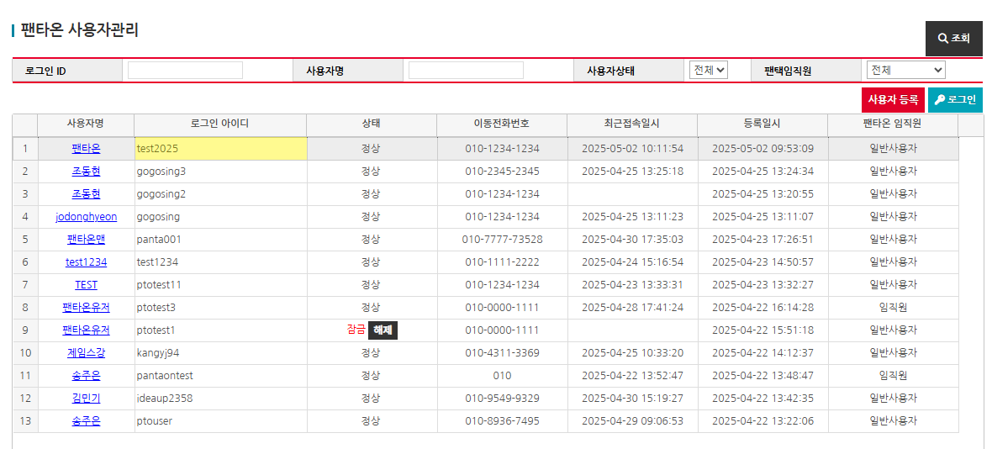 • OK |  | Y |  |  |  | y
IT_PTO_01_02_02 |  | 팬타온 사용자 등록 | • 사용자 등록 후 로그인 | • 회원 정보 확인 - 아이디 중복체크 - 회원 정보 입력 • 등록한 번호로 비밀번호를 SMS 발송 | 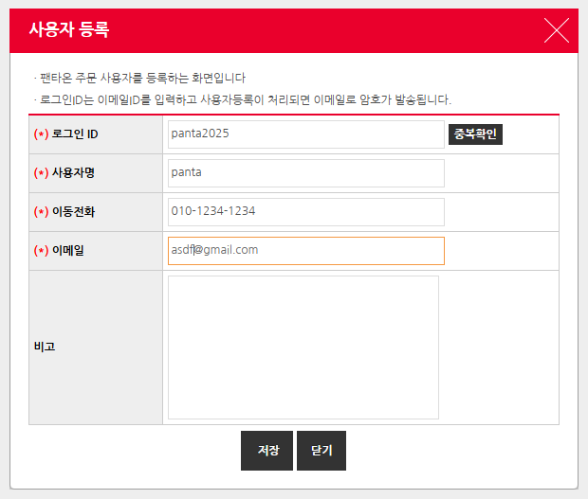 • OK • 문자 발송 테스트 불가 |  | N | 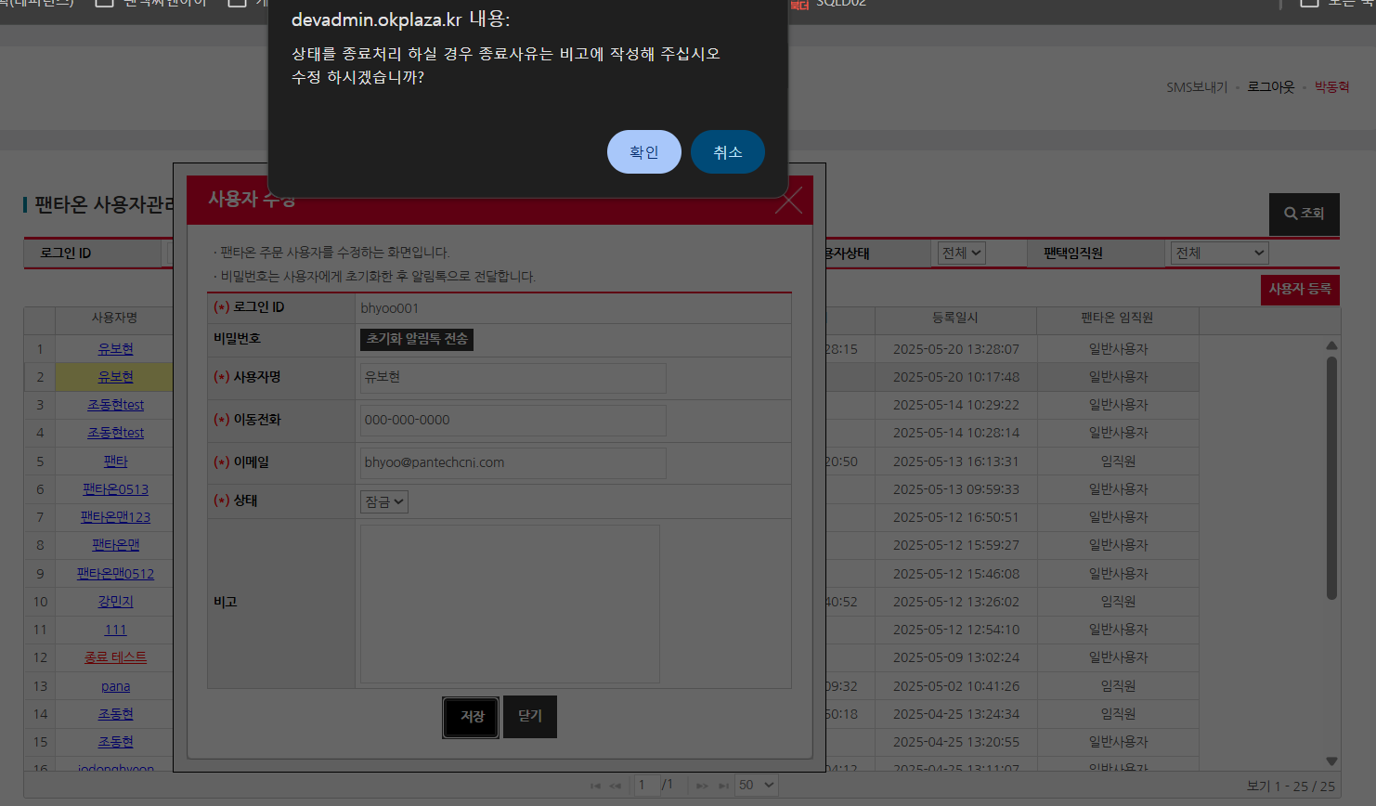 1) 잠금/종료>정상으로 상태 변경시에도 종료얼럿 출력되는것 얼럿 내용 수정 2) 계정 잠금 후 로그인시에도 이 얼럿이 맞는지 확인 필요 (기획서에 정의되어 있지 않는데.. 잠금은 비밀번호 찾게해야하는것 아닌지? 비밀번호 초과 횟수를 정해논것 같지 않은데 잠금이랑 종료 차이가..?) * 잠금계정정보 : id : bhyoo002 / pw : bhyoo002! | 송주은 이의진 | 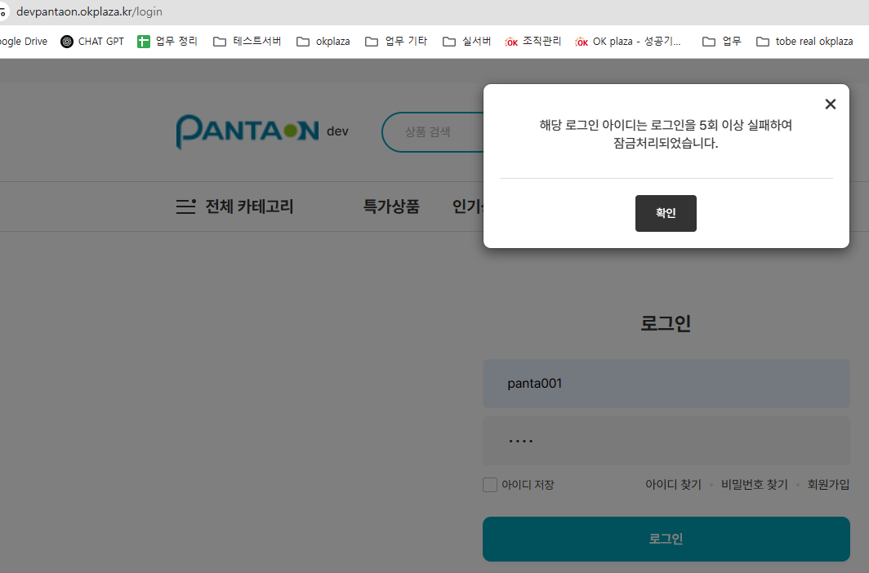 1. 상태가 종료상태일 때만 해당 메시지를 노출시키고 그 외의 메시지는 '수정하시겠습까?' 메시지로 변경처리 하였습니다. 2. 5회 이상 비밀번호를 틀려서 잠금처리되었을 땐, 해당 팝업이 뜨게 되어있습니다. 잠금의 경우, 비밀번호 찾기가 아닌 운영사에서 잠금 해제 > 사용자에게 새로운 비밀번호 생성 후 SMS 전송 처리되게 되었습니다. | 1. & 2. 둘 다 확인했습니다. Q 01. 알림톡 아닌 SMS가 맞지요? 수신되지 않는데 개발서버라 그런가요? 확인필요 Q 02. "입력한 아이디 또는 비밀번호를 찾을 수 없습니다. 다시 확인해주세요." 얼럿은 어떤 경우에 노출되나요? Ex. 잠금, 종료, 아이디 pw 입력 유효성 불일치 등 상태별로 구분 부탁드려요 20250225 일자 버전으로는 로그인실패 케이스 대한 얼럿이 별도 정의되어있지 않은데 기획서 추가하여 공유부탁드립니다. |  | 박동혁 이의진 | Q.01 SMS가 맞으며, 알림톡 텍스트를 문자로 변경했습니다. 개발서버 운영사의 경우 발송여부가 FALSE 처리 되어있어 실발송처리되지 않습니다.
IT_PTO_01_02_03 |  | 팬타온 사용자 로그인 | • 등록한 사용자를 클릭 후 [로그인] 버튼 | • 팬타온으로 로그인 이동 | • FAIL | 일반 구매사 사이트로 이동됨 |  |  |  |  | y

로그인
로그인 (IT_PTO_01_03)

작성자 | 작성일 | 수행자 | 수행일
김은별 | 2025.05.02 | 유보현 | 250520

테스트 대상 상세 (시나리오별 세부단계)
로그인 > ID/PW 입력, 유효성체크, 아이디찾기/비밀번호 찾기(문자 확인) > 로그인 여부확인
테스트 시나리오 목적 :
팬타온 로그인 확인
가정 및 필요사항 :

시나리오 항목 CODE | 시나리오 화면경로 및 페이지 | 테스트 항목 | 테스트 사전 정보 및 입력 | 테스트 케이스 기대결과 | 실제결과 | 구분 또는 실패 여부 | PTCE | 수정사항
IT_PTO_01_03_01 | 팬타온 메인 > 로그인 | 팬타온 로그인 | • 아이디/비밀번호 입력 | • 유효성 체크 - 아이디/비밀번호 필수입력 - 아이디/비밀번호 일치 하면 로그인 가능 | • OK |  | Y
IT_PTO_01_03_02 |  | 아이디 찾기 | • 성명, 휴대폰 입력 후 아이디 문자 발송 | • 팬타온에 등록된 성명과 휴대폰 입력 • 입력한 번호로 아이디 문자 발송 | 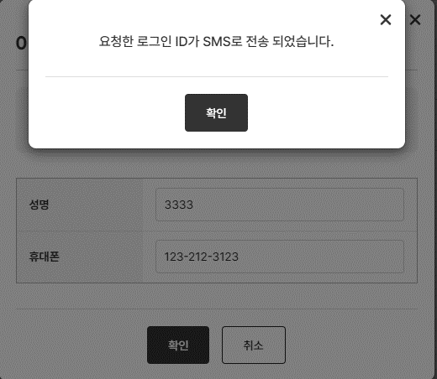 • 등록되지 않은 이름과 번호를 입력해도 전송되었다는 문구가 뜸. • 문자 발송 테스트 불가 | 사용자의 이름이나 휴대폰번호가 일치하지 않아도 전송되다는 문구가 나오는게 맞는지 확인 필요 | Y
IT_PTO_01_03_03 |  | 비밀번호 찾기 | • 성명, 아이디, 휴대폰 입력 후 비밀번호 문자 발송 | • 팬타온에 등록된 성명, 아이디, 휴대폰 입력 • 입력한 번호로 비밀번호 문자 발송 | 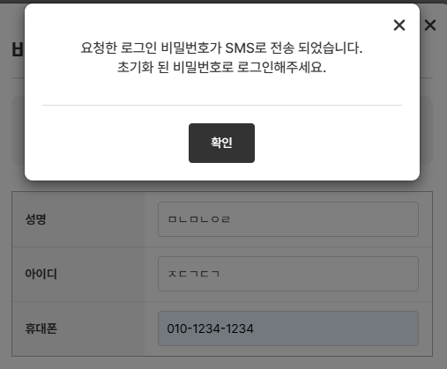 • 등록되지 않은 이름이나 아이디, 번호를 입력해도 전송되었다는 문구가 뜸. • 문자 발송 테스트 불가 | 사용자의 아이디나 휴대폰번호가 일치하지 않아도 전송되다는 문구가 나오는게 맞는지 확인 필요 | Y

회원탈퇴
회원탈퇴 (IT_PTO_01_04)

작성자 | 작성일 | 수행자 | 수행일
김은별 | 2025.05.02 | 유보현 | 250520

테스트 대상 상세 (시나리오별 세부단계)
마이쇼핑 > 내정보관리 > 회원탈퇴 > 본인확인 > 탈퇴사유 입력, 탈퇴동의 체크 > 회원탈퇴 완료(카카오 알림확인) > 로그아웃(매인이동)
테스트 시나리오 목적 :
팬타온 회원탈퇴
가정 및 필요사항 :
팬타온 사용자 계정

시나리오 항목 CODE | 시나리오 화면경로 및 페이지 | 테스트 항목 | 테스트 사전 정보 및 입력 | 테스트 케이스 기대결과 | 실제결과 | 구분 또는 실패 여부 | PTCE | 수정사항 | 조치자 | 조치사항 | PTCE 2차 | 수정사항
IT_PTO_01_04_01 | 팬타온 > 마이쇼핑 > 내정보관리 > 회원탈퇴 | 팬타온 본인확인 | • 비밀번호 입력 | • 본인 확인 | 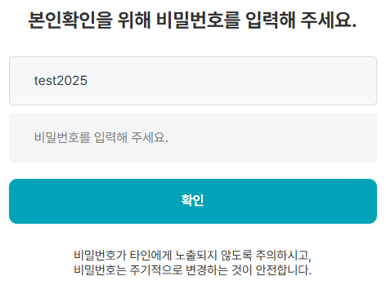 • OK |  | Y |  |  |  | Y
IT_PTO_01_04_02 |  | 팬타온 회원탈퇴 | • 탈퇴사유 입력 - 탈퇴사유 선택(필수) - 기타의견 입력(선택) • 탈퇴 동의 체크 | • 탈퇴사유 입력 • 회원 탈퇴 완료 후 메인 페이지 이동 - 로그아웃 처리 • 탈퇴 완료 알림톡 전송 | 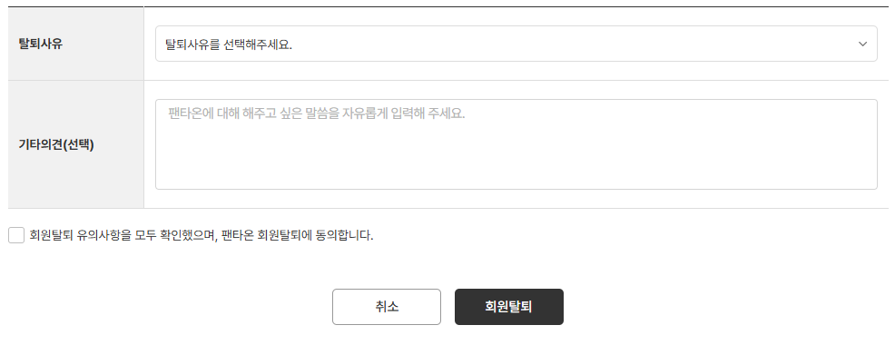 • OK • OK • 카카오톡 전송은 실서버에서 테스트 가능 |  | N | 배송중/교환요청/반품요청 거래 진행중상태에도 탈퇴가 가능한지 확인 필요 실제거래를 못 쌓아봐서 확인을 못함 | 박동혁 | 팬타온 이용약관이 확정되지 않았습니다. 아래는 임시 정책입니다. . 1. 회원탈퇴시 주문상태와 관계없이 탈퇴 가능합니다. - 거래 미완료시 회원탈퇴에 제한을 주기 위해서는 주문상태값(배송완료 or 환불완료 or 반품완료 or 교환완료)을 제외한 상태값일 경우 탈퇴를 제한하면 됩니다. 2. 교환/반품 가능 기간은 배송완료일 기준 30일이내에 가능으로 해두었습니다. (일반적으로는 배송완료일 기준 14일-30일 정책을 사용합니다.) | Y

